Maquettes
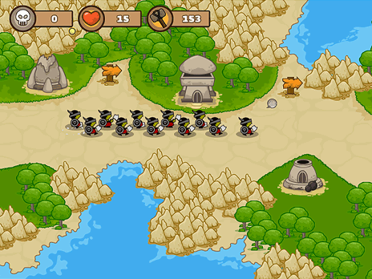
 |  | Maquette des interfaces graphiques
 |  | Maquette graphique représentant les pages-écrans du logiciel prévu. Cela permet d'identifier des ensembles fonctionnels de widget, offert à l'utilisateur.
 |  | Regroupement conceptuel, plutôt qu'agencement esthétique, pour l'instant. On parle donc d'ERGONOMIE du logiciel

enemies restant : 10 |  |  | nombre de vie: 3 | argent : 100

option 1 : 100

option 2
50
option 3
150
 | placer une
 | tour

 |  |  |  |  | placer une
 |  |  |  |  | tour

